③入館申請【要提出】
入館申請書類

※大丸に入館するためには、交通系ICカード番号の事前登録申請が必要です。

博多大丸のシステムでは、セキュリティチェックのため、入退館の際に従業員出入口の
機械で交通系ICカードをスキャンしていただかなくてはなりません。
お手持ちの交通系ICカードを事前に登録いただくと、都度、面倒な手続きをせずに
入退館できます。
交通系ICカードを事前登録しない場合は、入館の度に、従業員入口で書類をご記入
のうえ、貸し出し用の交通系ＩＣカードを借り出していただく必要がございます。
交通系ICカードを事前登録しなくても、入館はできますが、スムーズに出入するため
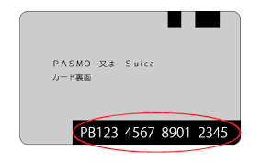
にも事前の登録をおすすめいたします。

博多大丸入館権限付与申請書

記

下記のとおり申請を行いますので処理を宜しくお願いします。

１。申請日
 | 令和 | 5 |  | 年 |  | 月 | 日
２．申請対象者の情報
部署名 |  |  | 品番 |  | 店舗名 |  |  | 氏名（カタカナで） | 氏名（漢字） | 交通系ＩＣカード№（裏面１７桁）
例 |  |  | 815 |  | 大丸商店 |  |  | ダイマル タロウ | 大丸太郎 | NR123 4567 8910 1112
営業3部 |  |  | 815
営業3部 |  |  | 815
営業3部 |  |  | 815
営業3部 |  |  | 815
営業3部 |  |  | 815
営業3部 |  |  | 815
営業3部 |  |  | 815
営業3部 |  |  | 815
営業3部 |  |  | 815
営業3部 |  |  | 815

④実演販売製造工程表 (記入例)
記入例
【営業許可申請 添付書類】
調理・製造工程表

1. 事業者 |  |  | 事業社名: |  |  | 大丸商店

 |  |  | 所在地 : |  |  | 福岡市中央区天神1-4-1

 |  |  | 電話番号: |  |  | 092-712-8181

2. 調理或いは製造品目 |  |  | 博多和牛弁当

3. 原材料及び調理・製造方法

[原材料] | （保管温度） |  |  |  |  | [調理・製造工程]
米 |  | 常温 |  | → |  | 炊く/盛り付け | 完成 | 常温
カルビ肉 |  | 冷凍 |  | → |  | 焼く/盛り付け |  | 冷蔵
ヒレ肉 |  | 冷凍 |  | → |  | 焼く/盛り付け |  | 冷凍
にんじん |  | 常温 |  | → |  | カット/茹でる/盛り付け
じゃがいも |  | 常温 |  | → |  | カット/茹でる/盛り付け
アスパラ |  | 常温 |  | → |  | カット/茹でる/盛り付け
タレ |  | 冷蔵 |  | → |  | かける
 |  |  |  | → |  |  |  | 東館B2イベントスペース（案内所側）
 |  |  |  | → |  |  |  | 東館B2イベントスペース（厨房側）
 |  |  |  | → |  |  |  | 本館B2南側玄関前イベントスペース
 |  |  |  |  |  |  |  | 本館B2南側連絡通路
この工程を処理する場所、および事業者名 |  |  |  |  | 大丸福岡天神店（株式会社博多大丸）
実演場所 |  |  |  |  | 東館B2イベントスペース（厨房側）

4. 原材料或いは半製品の仕入先 |  |  | 事業社名: |  |  | 同上

 |  |  | 所在地 : |  |  | 同上

 |  |  | 電話番号: |  |  | 同上

従業員入口
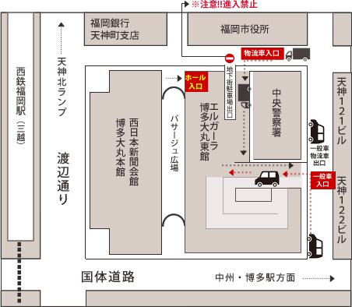
■博多大丸 従業員入口＆物流車輛搬入口

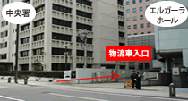

従業員入口は、
物流車入口の横になります。
下のマップでご確認下さい。

博多大丸 従業員 出入口

